测试总况
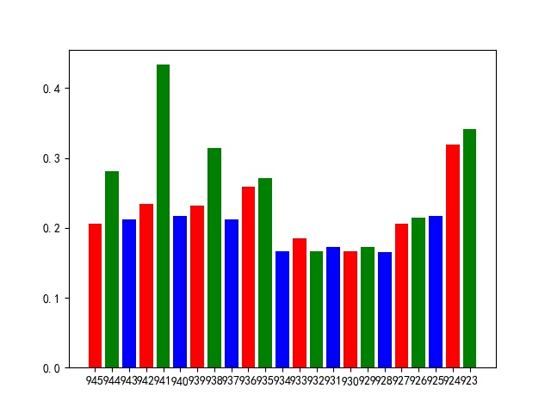
测试报告总概况 |  |  |  |  |  | 响应时间柱状图
测试概括
详情 | 项目名称 | 股先生 | 接口总数 | 23 | 平均响应时间
 | 接口版本 | 3.0.0 | 通过总数 | 15 | 0.23321778261
 | 脚本语言 | Python | 失败总数 | 8
 | 测试网络 | 内网 | 测试日期 | 2020-04-28 10:53:37

接口测试统计

近10次测试结果统计
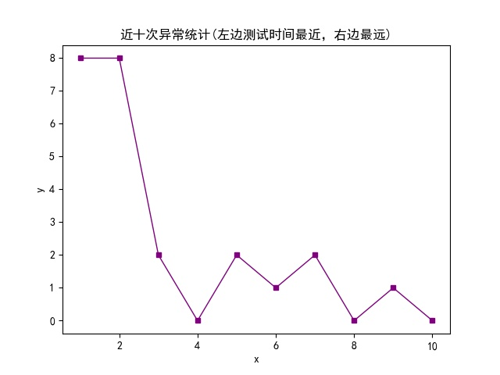
近十次异常数统计
1 | 2 | 3 | 4 | 5 | 6 | 7 | 8 | 9 | 10
report_20200428105329 | report_20200428105031 | report_20200427112615 | report_20200427112456 | report_20200427112224 | report_20200427112106 | report_20200426154603 | report_20200426141342 | report_20200424140911 | report_20200424135027
8 | 8 | 2 | 0 | 2 | 1 | 2 | 0 | 1 | 0

